Excel-tipp
 | Egyszerű döntéstámogatási módszerek

E havi Excel-tippünkben három egyszerű, Excelben gyorsan alkalmazható döntéstámogatási módszert mutatunk be: a Polano módszert, a Minimum vagy maximum követelmények teljesülésének ellenőrzését és a Toplista szűrést. A módszerek alkalmazásához feltételes formázást és speciális szűrési funkciókat használunk.

I. tipp

 | Polano módszer feltételes formázással

 |  |  |  |  |  |  |  | Polano módszer táblázatban

 | A Polano módszert döntési alternatívák összehasonlítására használják. A módszer lényege, hogy egy szín különböző árnyalataival szemlélteti az egyes opciók különböző jellemzőinek kedvezőségét. Így ránézésre láthatjuk, melyik opciónak vannak a legkedvezőbb feltételei. Az itt bemutatott példában egy beszállító cég kiválasztását mutatjuk be. A példában sötétkékkel jelöljük az adott szempontot illetően a legjobb, és fehérrel a legrosszabb lehetséges beszállító céget.
 |  |  |  |  |  |  |  | Beszállító cég | A vállalat | B vállalat | C vállalat | D vállalat | E vállalat
 |  |  |  |  |  |  |  | Fizetési határidő (nap) | 10 | 20 | 30 | 5 | 17
 |  |  |  |  |  |  |  | Ár (Ft/db) | 345 | 388 | 421 | 398 | 355
 |  |  |  |  |  |  |  | Garancia időtartama (nap) | 30 | 30 | 120 | 90 | 60
 |  |  |  |  |  |  |  | Kapcsolat a vállalattal (év) | 1 | 0 | 12 | 6 | 0

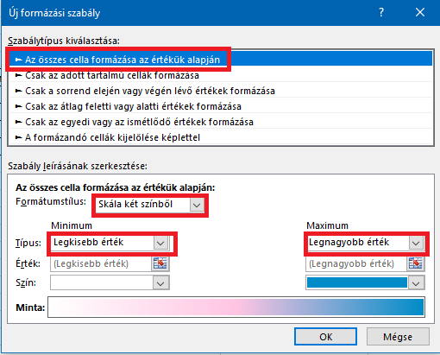
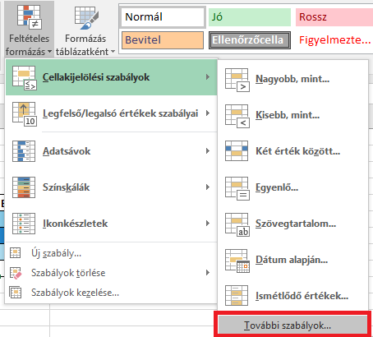
 | Táblázatunkban soronként (minden jellemzőre) feltételes formázást állítunk be, mivel az egyes jellemzőknél eltérő, hogy az alacsony vagy a magas érték számít jónak. 1. Kijelöljük az adott tartományt (pl.: Fizetési határidő sorban a számadatokat). 2. A "Kezdőlap" fülön a "Feltételes formázás"-ra kattintva kiválasztjuk a "Cellakijelölési szabályok" közül a "További szabályok" lehetőséget. (1. ábra) 3. A felugró ablakban kiválasztjuk "Az összes cella formázása az értékük alapján" szabálytípust. Formátumstílusra beállítjuk a "Skála két színből" opciót és beállítjuk a két színt a Legkisebb és a Legnagyobb értékhez. Arra kell figyelnünk, hogy egy adott színt minden sorban azonos "kedvezőségű" értékhez állítsunk be. Például ha a kék a legjobbat jelenti, akkor Fizetési határidő esetén a Legnagyobb értékhez kell beállítanunk, viszont az Árnál a Legkisebb értékhez. (2. ábra)

 |  |  |  |  |  | 1. ábra
 |  |  |  |  |  |  |  |  |  |  | 2. ábra

 | Az elkészült színezések alapján a legtöbb sötétkék cellával rendelkező opciót érdemes választani. Ha a sötétkék cellák egyenletesen oszlanak el, akkor az eggyel világosabb árnyalatból a legtöbbel bíró opciót érdemes választani. A Polano módszer hátránya, hogy nem súlyozza az egyes szempontok fontosságát. Elképzelhető, hogy a döntéshozónak az ár a legfontosabb paraméter, amit a Polano módszer nem vesz figyelembe. Így ennek a döntéshozónak is a C vállalatot ajánlja a módszer, annak ellenére, hogy az a legdrágább beszállító.

II. tipp

 | Minimum vagy maximum követelmény teljesülésének gyors ellenőrzése feltételes formázással

 | Minimum/maximum követelmény teljesülésének ellenőrzése

 | Beszállító cég | A vállalat | B vállalat | C vállalat | D vállalat | E vállalat | Minimum/Maximum
 | Fizetési határidő (nap) | 10 | 20 | 30 | 5 | 17 | 10
 | Ár (Ft/db) | 345 | 388 | 421 | 398 | 355 | 400
 | Garancia időtartama (nap) | 30 | 30 | 120 | 90 | 60 | 60
 | Kapcsolat a vállalattal (év) | 1 | 0 | 12 | 6 | 0 | 0

 | Ezzel a módszerrel könnyen áttekinthetővé válik, hogy melyik opció felel meg a követelményeknek a legtöbb szempontból. Az értékelendő opciók száma így lecsökkenthető. Számadatok esetén minimum és maximum értékekhez való viszonyulás alapján formázzuk a cellákat feltételes formázással. A formázást követően látható a példánkban, hogy egyedül az E vállalat ajánlata felel meg a követelményeknek. A formázás lépései: 1. Szúrjunk be a sorok mögé egy új oszlopba minimum/maximum értékeket az adott jellemzőkhöz. Például: Fizetési határidő legyen minimum 10 nap. 2. Jelöljük ki az adott sor számadatait és a "Kezdőlap" fülön a "Feltételes formázás"-ra kattintva válasszuk ki a "Cellakijelölési szabályok" közül a "További szabályok" opciót. (3. ábra) 3. A felugró ablakban válasszuk ki a "Csak az adott tartalmú cellák formázása" szabálytípust. Feltételnek állítsuk be a következőket: a "Cellaérték" legyen "nagyobb vagy egyenlő"/"kisebb vagy egyenlő" (attól függően, hogy az alacsony vagy a magas értékek a kedvezőek egy adott jellemző esetén) mint a minimum/maximum követelmény. A követelményt tartalmazó cellát a jobb szélső ikonra kattintva választhatjuk ki kritériumnak. (4. ábra) 4. Ezután a "Formátum" gombra kattintva egy újabb felugró ablakban beállíthatjuk, hogy az Excel hogyan formázza meg a kritériumnak eleget tevő cellákat. Módosíthatjuk a szegélyt vagy a betűtípust is, de célszerű a "Kitöltés" fülön átszínezni a cellákat. (5. ábra) 5. Mindkét ablakban kattintsunk az "OK"-ra.

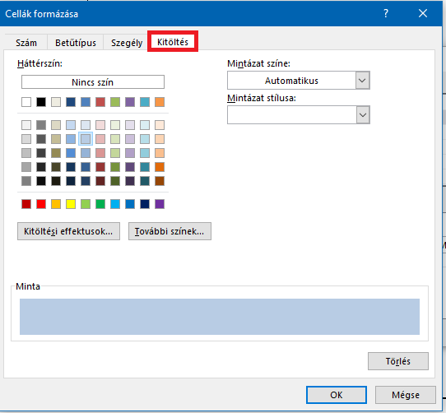
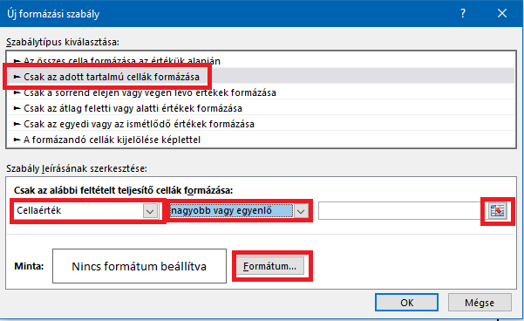

 | 3. ábra |  |  |  |  | 4. ábra |  |  |  |  | 5. ábra

III. tipp

 | Adott szempontból legjobb opciók kiemelése "Toplista" szűréssel

 |  |  |  |  |  |  | Szűrők alkalmazásával sokféle szempontból redukálhatjuk lehetőségeink számát. Ebben a példában a toplista szűrő alkalmazását mutatjuk be. 1. Jelöljük ki a szűrni kívánt táblázat fejlécét, majd az "Adatok" fülön kattintsunk a "Szűrő"-re. (6. ábra) 2. A "Toplista" szűrés beállításához kattintsunk a fejléc celláiban megjelenő ikonok egyikére, majd válasszuk ki a "Számszűrők" közül a "Toplista" opciót. (7. ábra) 3. A felugró ablakban beállíthatunk tetszőleges paramétereket. Az itt bemutatott példában az első 3 tételt jelenítjük meg. Ezután az "Ok"-ra kattintva kilépünk.
 | Eredeti táblázat

 | Beszállító cég | Fizetési határidő (nap) | Ár (Ft/db) | Garancia időtartama (nap) | Kapcsolat a vállalattal (év)
 | A vállalat | 10 | 345 | 30 | 1
 | B vállalat | 20 | 388 | 30 | 0
 | C vállalat | 30 | 421 | 120 | 12
 | D vállalat | 5 | 398 | 90 | 6
 | E vállalat | 17 | 355 | 60 | 0

 | 3 elemű "Toplista" szűrés alkalmazva "Fizetési határidő" kategóriában

 | Beszállító cég | Fizetési határidő (nap) | Ár (Ft/db) | Garancia időtartama (nap) | Kapcsolat a vállalattal (év)
 | B vállalat | 20 | 388 | 30 | 0
 | C vállalat | 30 | 421 | 120 | 12
 | E vállalat | 17 | 355 | 60 | 0

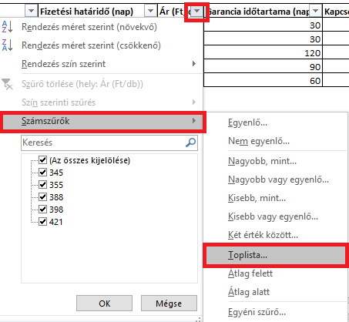

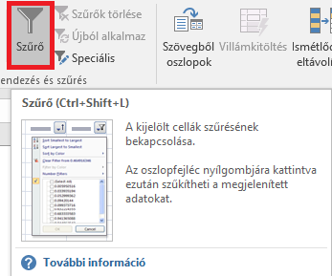

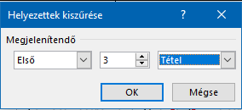

 | 6. ábra |  |  |  | 7. ábra |  |  |  | 8. ábra

 | A bemutatott döntéstámogatási módszerek kombinálva is alkalmazhatóak. Döntésünket még jobban leegyszerűsítheti, ha először egy Toplista szűréssel vagy a Minimum maximum követelmény teljesülés ellenőrzésével lecsökkentjük az opciók számát, majd a megmaradt opciók közül Polano módszerrel választjuk ki a legmegfelelőbbet.

 | Készítette: Godányi Hajnalka (hajnalka.godanyi@horvath-partners.com)

